关系图
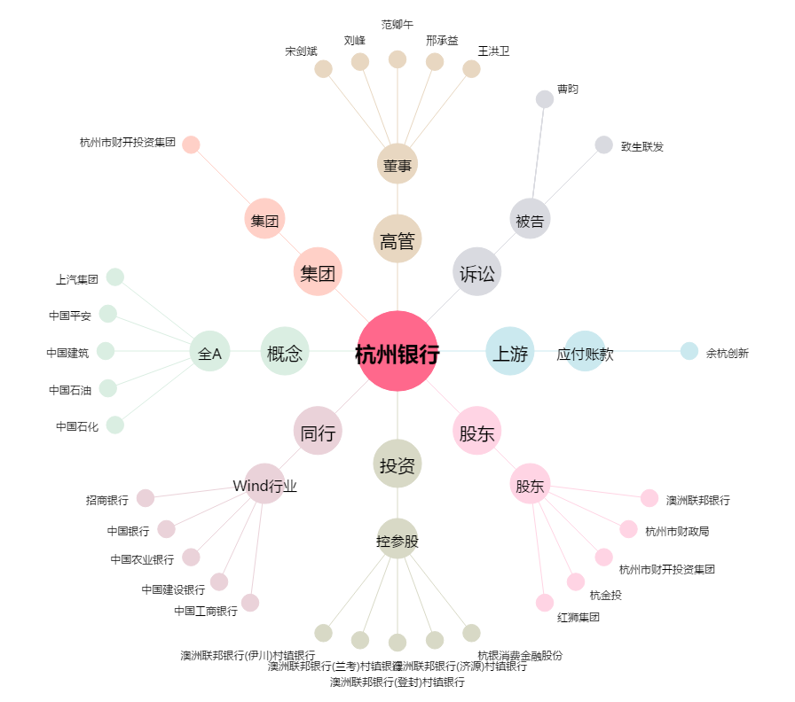
杭州银行[600926.SH] - 关系概览图

